WorkFlow
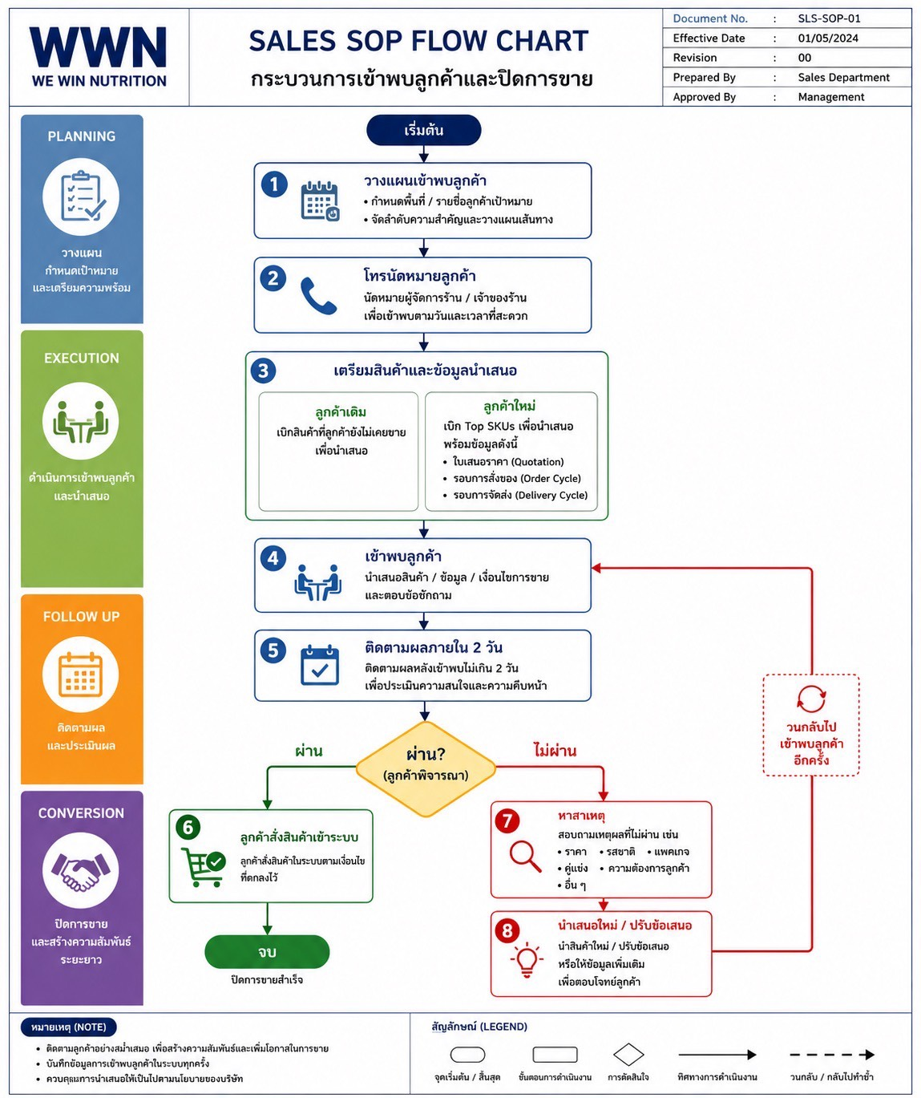
Work Flow Sales Amazon

